วัน,สัปดาห์
บริษัท โตโยต้านนทบุรี ผู้จำหน่ายโตโยต้า จำกัด
ตารางการตรวจเช็คและบำรุงรักษา ลิฟท์ยกรถแบบกรรไกร 2 ชั้น เดือน.........................พ.ศ.............
แผนก.......................................สาขา......................
 |  |  |  |  |  |  |  |  |  |  |  |  |  |  |  |  |  |  |  |  |  |  |  |  |  |  | ตำแหน่งที่ตั้ง

ผู้จัดการศูนย์บริการ |  |  | ผช.ผจก. / จนท. หน่วยงานซ่อมบำรุง |  |  |  |  |  |  |  |  |  |  |  |  |  |  |  |  |  |  |  |  |  |  |  | ผู้รับผิดชอบ

ประจำวัน | ลำดับ | รายละเอียดในการตรวจเช็ค ( ภาพประกอบหน้าที่ 3/4 ) |  |  | 1 | 2 | 3 | 4 | 5 | 6 | 7 | 8 | 9 | 10 | 11 | 12 | 13 | 14 | 15 | 16 | 17 | 18 | 19 | 20 | 21 | 22 | 23 | 24 | 25 | 26 | 27 | 28 | 29 | 30 | 31
 | 1 | ต้องไม่มีเสียงเสียดสีและสะดุดในขณะที่ลิฟท์ขึ้นลง และต้องได้ระดับแตกต่างกัน
 |  | ไม่เกิน 5 cm.
 | 2 | ตรวจสอบรอยรั่วของน้ำมัน : ต้องไม่มีคราบน้ำมันและรอยขีดข่วนที่แกนลูกสูบ
 |  | วิธีการใช้ผ้าสะอาดเช็ดที่แกนลูกสูบต้องไม่มีคราบน้ำมันติดมา
 | 3 | ตรวจเช็คลักษณะฟันเซฟตี้ล๊อค ต้องไม่บิ่น คลอน หรือเคลื่อนที่ได้
 | 4 | ใช้ผ้าเช็ดทำความสะอาดลิฟท์ เมื่อเลิกใช้งาน
ลงชื่อผู้รับผิดชอบ
ลงชื่อผู้ตรวจสอบ (หัวหน้างาน)

ประจำสัปดาห์ | ลำดับ | รายละเอียดในการตรวจเช็ค ( ภาพประกอบหน้าที่ 3/4 ) |  |  | สัปดาห์ที่ 1 |  |  |  |  |  |  |  | สัปดาห์ที่ 2 |  |  |  |  |  |  |  | สัปดาห์ที่ 3 |  |  |  |  |  |  |  | สัปดาห์ที่ 4
 | 1 | ล้อต้องหมุนได้สะดวกและหล่อลื่นด้วยน้ำมันเครื่อง
 | 2 | ตรวจสอบน๊อตยึดโครงสร้างลิฟท์ : ต้องแน่นทุกตัว หล่อลื่นเพลาด้วยน้ำมัน
 | 3 | ทำความสะอาดและเก็บขยะภายในบ่อลิฟท์ และต้องไม่มีน้ำขัง และตรวจสิ่งกีดขวาง
 |  | ใต้กระบอกสูบลิฟท์หากพบสิ่งกีดขวางให้นำออกทันที
 | 4 | ตรวจเช็คสายไฮดรอลิกและจุดต่อว่ามีรอยรั่วของน้ำมันไฮดรอลิกหรือไม่
ลงชื่อผู้รับผิดชอบ |  |  |  |  | สัปดาห์ที่ 1 ……………………… |  |  |  |  |  |  |  | สัปดาห์ที่ 2 ……………………… |  |  |  |  |  |  |  | สัปดาห์ที่ 3 ……………………… |  |  |  |  |  |  |  | สัปดาห์ที่ 4 ………………….
ลงชื่อผู้ตรวจสอบ (หัวหน้างาน) |  |  |  |  | สัปดาห์ที่ 1 ……………………… |  |  |  |  |  |  |  | สัปดาห์ที่ 2 ……………………… |  |  |  |  |  |  |  | สัปดาห์ที่ 3 ……………………… |  |  |  |  |  |  |  | สัปดาห์ที่ 4 ………………….

ü
û
ข้อปฎิบัติ |  |  |  | สัญลักษณ์ | บันทึกปัญหาที่พบและแนวทางการแก้ไข
1.ต้องตรวจเช็คตามหัวข้อที่กำหนดก่อนเริ่มปฎิบัติงานทุกวัน |  |  |  | ปกติ | วันที่ |  |  |  |  | ปัญหาที่พบ |  |  |  |  |  |  |  |  |  | แนวทางแก้ไข |  |  |  |  |  |  |  |  |  | ผู้บันทึก
2.หากพบว่ามีปัญหาให้แจ้งหัวหน้าช่างทันที |  |  |  | ไม่ปกติ
3.กรณีพบความผิดปกติหรือใช้งานไม่ได้ต้องแขวนป้ายห้ามใช้งาน |  |  |  | แก้ไขแล้ว
และแจ้งหัวหน้าให้รีบดำเนินการแจ้งซ่อมตามขั้นตอน

เอกสารฉบับที่ / วันที่ออกเอกสาร / วันที่มีผลบังคับใช้ : 1 / 20/02/2556 / 01/03/2556 |  |  |  |  |  |  |  |  |  |  |  |  |  |  |  |  |  |  |  |  |  |  |  |  |  |  |  |  |  |  |  | EF-OFF-183

เดือน
บริษัท โตโยต้านนทบุรี ผู้จำหน่ายโตโยต้า จำกัด
ตารางการตรวจเช็คและบำรุงรักษา ลิฟท์ยกรถแบบกรรไกร 2 ชั้น พ.ศ.............
แผนก.......................................สาขา......................

ประจำเดือน | ลำดับ | รายละเอียดในการตรวจเช็ค ( ภาพประกอบหน้า 4/4 ) |  | ......ม.ค. | ......ก.พ. | .......มี.ค. |  | ......เม.ย. | ......พ.ค. | ......มิ.ย. | ......ก.ค. | ......ส.ค. |  | .......ก.ย. | .......ต.ค. | ......พ.ย. | ........ธ.ค.
 | 1 | ตรวจเช็คแรงเคลื่อนไฟฟ้า ไม่ต่ำกว่า 380 V ทั้ง 3 เฟส และตรวจวัดกระแสไฟฟ้าที่มอเตอร์
 |  | ให้ได้ตามเนมเพลทของมอเตอร์นั้นๆ
 | 2 | ตรวจสอบระบบไฮดรอลิกต้องไม่มีการรั่วซึมของระบบไฮดรอลิก และ ระดับน้ำมันต้องไม่ต่ำกว่า
 |  | ขีดต่ำสุด และ ต้องไม่เกินกว่าขีดบนสุด ของเหล็กวัดระดับน้ำมัน
 | 3 | ตรวจเช็คระบบควบคุม : น๊อตยึดสายไฟต้องแน่น , เช็คฟิวส์, เช็คจุดเสียบสายไฟ
 | 4 | ตรวจสอบสายไฟฟ้าต้องไม่มีรอยชำรุด และ ใช้ลมเป่าทำความสะอาดแผงควบคุม
 | 5 | ทดสอบเซ็นเซอร์ให้อยู่ในสภาพพร้อมใช้งาน
 | 6 | ตรวจเช็คฐานลิฟท์ต้องไม่ผุ น๊อตยึดต้องไม่ชำรุด และขันแน่นทุกตัว
ลงชื่อผู้รับผิดชอบ (ช่างซ่อมบำรุง)
ลงชื่อผู้ตรวจสอบ (หัวหน้างาน)

ü
û
ข้อปฎิบัติ |  |  | สัญลักษณ์ | บันทึกปัญหาที่พบและแนวทางการแก้ไข
1.ต้องตรวจเช็คตามหัวข้อที่กำหนดก่อนเริ่มปฎิบัติงานทุกวัน |  |  | ปกติ | วันที่ |  |  | ปัญหาที่พบ |  |  |  |  |  | แนวทางแก้ไข
2.หากพบว่ามีปัญหาให้แจ้งหัวหน้าช่างทันที |  |  | ไม่ปกติ
3.กรณีพบความผิดปกติหรือใช้งานไม่ได้ต้องแขวนป้ายห้ามใช้งาน |  |  | แก้ไขแล้ว
และแจ้งหัวหน้าให้รีบดำเนินการแจ้งซ่อมตามขั้นตอน

เอกสารฉบับที่ / วันที่ออกเอกสาร / วันที่มีผลบังคับใช้ : 1 / 20/02/2556 / 01/03/2556 |  |  |  |  |  |  |  |  |  |  |  |  |  |  |  | EF-OFF-183

เจ้าของพื้นที่
บริษัท โตโยต้านนทบุรี ผู้จำหน่ายโตโยต้า จำกัด
รายละเอียดการตรวจเช็คและบำรุงรักษา ลิฟท์ยกรถแบบกรรไกร 2 ชั้น
( สำหรับผู้ปฏิบัติงาน )

ประจำวัน |  | ประจำสัปดาห์
1.ต้องไม่มีเสียงเสียดสีหรือสะดุดเวลากดลิฟท์ขึ้นลง และมีระดับ |  | 1.ล้อหมุนได้สะดวกและหล่อลื่นด้วยน้ำมันเครื่อง | 3.ทำความสะอาดและเก็บขยะภายในบ่อลิฟท์ และต้องไม่มีน้ำขัง
แตกต่างที่ยอมรับได้ที่ 5 cm. |  |  | หากพบมีสิ่งกรีดขวางให้นำออกทันที
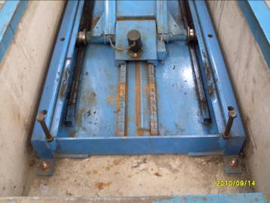

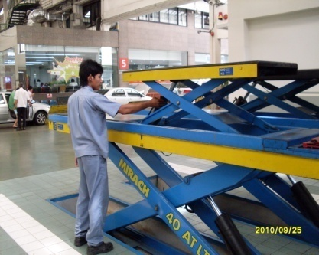
2.ตรวจสอบรอยรั่วของน้ำมัน : ต้องไม่มีคราบน้ำมันและรอยขีดข่วน | 4.ใช้ผ้าเช็ดทำความสะอาดลิฟท์หลังจากเลิกใช้งาน | 2.ตรวจสอบน๊อตยึดโครงสร้างลิฟท์ : ต้องแน่นทุกตัว | 4.ตรวจเช็คสายไฮโดรลิคและจุดต่อต่างๆ ว่ามีรอยรั่วหรือไม่
ที่แกนลูกสูบ วิธีการใช้ผ้าสะอาดเช็ดที่แกนลูกสูบต้องไม่มีคราบน้ำมัน |  | หล่อลื่นเพลายึดโครงสร้างด้วยน้ำมันหล่อลื่น
ติดมา
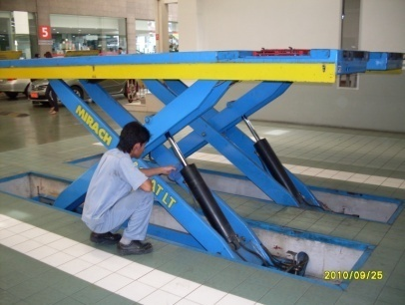

 |  | หมายเหตุ: รุ่นที่ใช้แหวนยึด เพลาแหวนต้องไม่ชำรุด

3.ตรวจสอบฟันเซฟตี้ต้องไม่บิ่น คลอน หรือเคลื่อนที่ได้
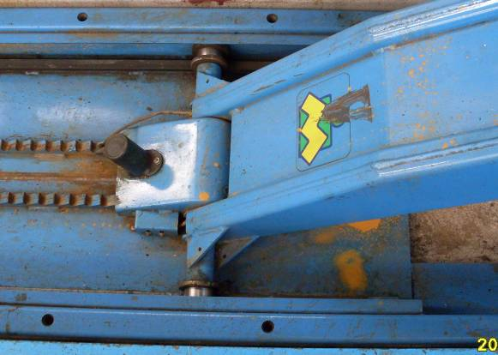
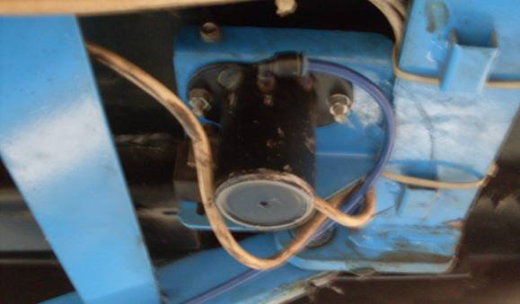

เอกสารฉบับที่ / วันที่ออกเอกสาร / วันที่มีผลบังคับใช้ : 1 / 20/02/2556 / 01/03/2556 |  |  |  | EF-OFF-183

ซ่อมบำรุง
บริษัท โตโยต้านนทบุรี ผู้จำหน่ายโตโยต้า จำกัด
รายละเอียดการตรวจเช็คและบำรุงรักษา ลิฟท์ยกรถแบบกรรไกร 2 ชั้น
( สำหรับหน่วยงานซ่อมบำรุง )

ประจำเดือน
1.ตรวจเช็คแรงเคลื่อนไฟฟ้า ไม่ต่ำกว่า 380V ทั้ง 3 เฟส และตรวจวัดกระแสที่มอเตอร์ต้องได้ตามที่ระบุไว้ในเนมเพลท | 4.สายไฟต้องไม่ชำรุด และ เป่าฝุ่นแผงควบคุมด้วยลมแห้ง
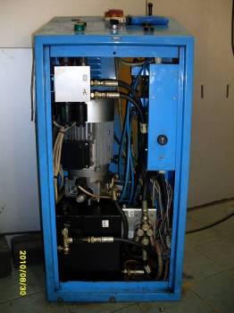

2.ตรวจสอบระบบไฮโดรลิคส์ต้องไม่รั่ว และวัดระดับน้ำมันต้องไม่ต่ำเกินขีดล่างสุด และสูงเกินขีดบนสุดของเหล็กวัด | 5.ตรวจสอบเซ็นเซอร์ต่างๆให้อยู่ในสภาพพร้อมใช้งาน
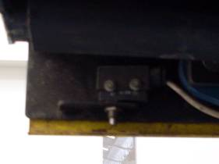
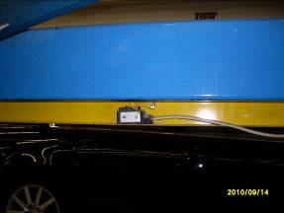

3.ตรวจเช็คระบบควบคุม : น๊อตยึดสายไฟต้องแน่น , เช็คฟิวส์เช็คจุดต่อสายไฟต่างๆ | 6.ตรวจสอบฐานลิฟท์ต้องไม่ผุ น๊อตยึดไม่ชำรุดและขันแน่น
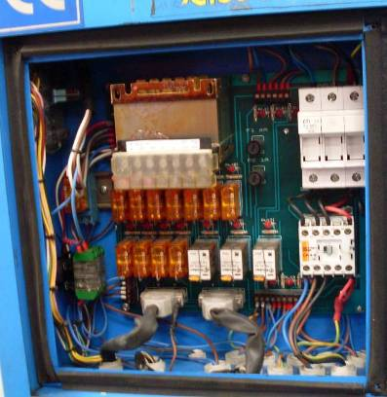

เอกสารฉบับที่ / วันที่ออกเอกสาร / วันที่มีผลบังคับใช้ : 1 / 20/02/2556 / 01/03/2556 |  | EF-OFF-183

